changxiaojiang
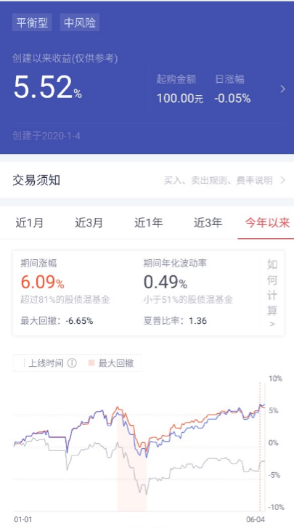
 |  |  |  | 2020-07-27 | 合计
3322新手 |  |  |  |  | 100000
 | 485111 | 工银双利债券A | 30.00% | 18152.71 | 18.15%
 | 202101 | 南方宝元债券 | 30.00% | 9349.93 | 9.35%
 | 270002 | 广发稳健增长混合 | 20.00% | 12370.39 | 12.37%
 | 519697 | 交银优势行业混合 | 20.00% | 12509.26 | 12.51%

 | 160221 | 国泰有色金属 |  | 12121.05 | 12.12%
 | 050011 | 博时信用债A/B |  | 8856.74 | 8.86%
 | 000215 | 广发趋势优选灵活配置

 |  |  |  | 73360.08 | 73.36%

